Sheet1
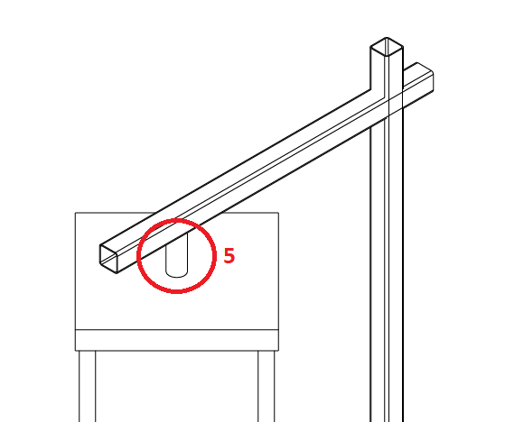
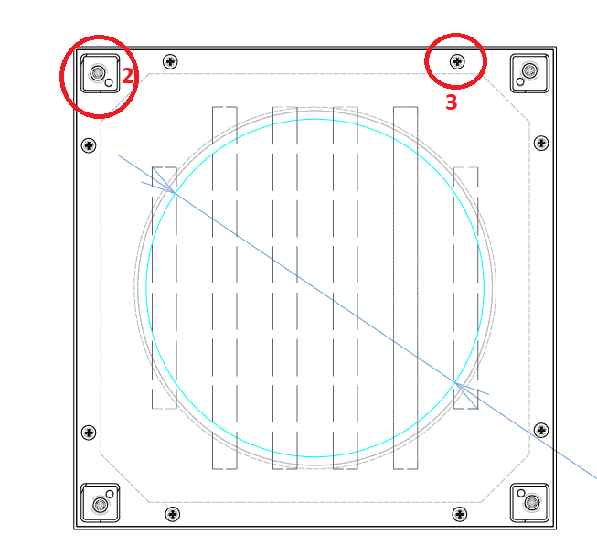
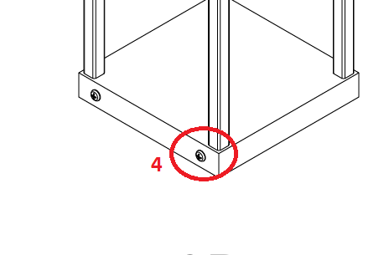
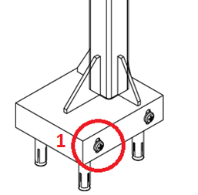
 | hình | số ốc | số bộ | tổng | kích thước | loại đầu | loại ốc
đèn thấp | 1 | 4 | 7 | 28 | 2cm | đầu dù | m4
 | 2 | 4 | 7 | 28 | 1.5cm | đầu dù | m4
 | 3 | 8 | 7 | 56 | 1cm | đầu dù | m4
 | 5 | 2 | 7 | 14 | 1cm | đầu dù | m4
đèn cao | 2 | 8 | 4 | 32 | 1.5cm | đầu dù | m4
 | 3 | 8 | 4 | 32 | 1cm | đầu dù | m4
 | 4 | 4 | 4 | 16 | 1.5cm | đầu dù | m4
 |  |  |  | tổng loại |  | làm tròn
 |  |  |  | 28 | 2cm | 40
 |  |  |  | 102 | 1cm | 110
 |  |  |  | 76 | 1.5cm | 80

